Login
Posts and Telecommunications Institute of Technology |  |  |  |  |  |  |  | Thiết kế |  |  |  | Tài liệu phát triển |  |  | Tên hệ thống |  |  |  | Ứng dụng web xem phim trực tuyến |  |  |  |  |  |  | Người tạo | ĐH.Hà | Ngày tạo | 08/10/2023
 |  |  |  |  |  |  |  |  |  |  |  |  |  |  |  |  |  |  |  |  |  |  |  |  |  | Người cập nhật | LC. Hiếu | Ngày cập nhật | 17/10/2023
 |  |  |  |  |  |  |  |  |  |  |  |  |  |  | Màn hình (ID) |  |  |  | Login |  |  | Màn hình (Tên) |  |  |  | Màn hình đăng nhập
7. Giao diện màn hình

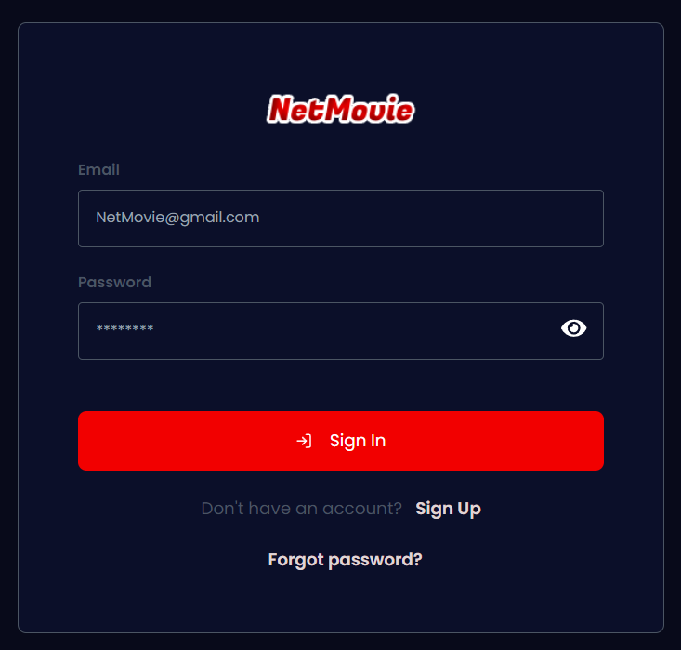

Posts and Telecommunications Institute of Technology |  |  |  |  |  |  |  | Thiết kế |  |  |  | Tài liệu phát triển |  |  | Tên hệ thống |  |  |  | Ứng dụng web xem phim trực tuyến |  |  |  |  |  |  | Người tạo | ĐH.Hà | Ngày tạo | 08/10/2023
 |  |  |  |  |  |  |  |  |  |  |  |  |  |  |  |  |  |  |  |  |  |  |  |  |  | Người cập nhật | LC. Hiếu | Ngày cập nhật | 17/10/2023
 |  |  |  |  |  |  |  |  |  |  |  |  |  |  | Màn hình (ID) |  |  |  | Login |  |  | Màn hình (Tên) |  |  |  | Màn hình đăng nhập

 | 8. Danh sách hạng mục

 | [Vùng nhập]
 | № | Tên hạng mục |  |  |  |  | Loại dữ liệu |  |  | Độ dài |  | Bắt buộc | I/O | Control |  |  |  | Format |  | Ghi chú
 | 1 | Email |  |  |  |  | Chuỗi chữ |  |  |  |  | Y | In | Input |  |  |  | Email
 | 2 | Password |  |  |  |  | Chuỗi chữ |  |  |  |  | Y | In | Input |  |  |  | Password |  | Hiển thị ********

 | [Vùng nút]
 | № | Tên hạng mục |  |  |  |  |  |  |  | Control |  |  |  |  |  | Ghi chú
 | 1 | Login |  |  |  |  |  |  |  | Button
 | 2 | Forgot password |  |  |  |  |  |  |  | Link
 | 3 | Sign up |  |  |  |  |  |  |  | Link

Posts and Telecommunications Institute of Technology |  |  |  |  |  |  |  | Thiết kế |  |  |  | Tài liệu phát triển |  |  | Tên hệ thống |  |  |  | Ứng dụng web xem phim trực tuyến |  |  |  |  |  |  | Người tạo | ĐH.Hà | Ngày tạo | 08/10/2023
 |  |  |  |  |  |  |  |  |  |  |  |  |  |  |  |  |  |  |  |  |  |  |  |  |  | Người cập nhật | LC. Hiếu | Ngày cập nhật | 17/10/2023
 |  |  |  |  |  |  |  |  |  |  |  |  |  |  | Màn hình (ID) |  |  |  | Login |  |  | Màn hình (Tên) |  |  |  | Màn hình đăng nhập

 | 9. Khái quát chức năng
 |  | (1) Hiển thị ban đầu
 |  |  | 1. Hiển thị màn hình ở trạng thái ban đầu.

 |  | (2) Xử lý đăng nhập
 |  |  | 1. Nhấn nút login thì thực hiện xử lý đăng nhập.
 |  |  | 2. Đăng nhập thành công thì di chuyển sang màn hình trang chủ của quản lý hoặc khách hàng tùy theo vai trò
 |  |  | trường hợp phát sinh lỗi thì hiển thị nội dung lỗi, không thực hiện di chuyển màn hình.

 |  | (3) Xử lý quên mật khẩu

 |  | (4) Xử lý đăng kí tài khoản

Posts and Telecommunications Institute of Technology |  |  |  |  |  |  |  | Thiết kế |  |  |  | Tài liệu phát triển |  |  | Tên hệ thống |  |  |  | Ứng dụng web xem phim trực tuyến |  |  |  |  |  |  | Người tạo | ĐH.Hà | Ngày tạo | 08/10/2023
 |  |  |  |  |  |  |  |  |  |  |  |  |  |  |  |  |  |  |  |  |  |  |  |  |  | Người cập nhật | LC. Hiếu | Ngày cập nhật | 17/10/2023
 |  |  |  |  |  |  |  |  |  |  |  |  |  |  | Màn hình (ID) |  |  |  | Login |  |  | Màn hình (Tên) |  |  |  | Màn hình đăng nhập

 | 10. Xử lý chi tiết
 |  | (1) Hiển thị ban đầu
 |  |  | 1. Thực hiện khởi tạo màn hình ban đầu

 |  |  |  | [Vùng nhập]
 |  |  |  | № | Tên hạng mục |  |  |  |  |  | Nội dung hiển thị |  |  |  |  |  |  |  |  |  | Giá trị |  |  |  | Sử dụng |  | Ghi chú
 |  |  |  | 1 | Email |  |  |  |  |  | Email |  |  |  |  |  |  |  |  |  | Blank |  |  |  | Có thể
 |  |  |  | 2 | Password |  |  |  |  |  | Mật khẩu |  |  |  |  |  |  |  |  |  | Blank |  |  |  | Có thể

 |  |  |  | [Vùng nút]
 |  |  |  | № | Tên hạng mục |  |  |  |  |  | Nội dung hiển thị |  |  |  |  |  |  |  |  |  | Giá trị |  |  |  | Sử dụng |  | Ghi chú
 |  |  |  | 1 | Login |  |  |  |  |  | Đăng nhập |  |  |  |  |  |  |  |  |  |  |  |  |  | Có thể
 |  |  |  | 2 | Forgot Password |  |  |  |  |  | Quên mật khẩu |  |  |  |  |  |  |  |  |  |  |  |  |  | Có thể
 |  |  |  | 3 | Sign up |  |  |  |  |  | Đăng ký |  |  |  |  |  |  |  |  |  |  |  |  |  | Có thể

 |  | (2) Xử lý đăng nhập
 |  |  | 1. Nhấn nút login thì thực hiện xử lý.
 |  |  | 2. Xử lý check
 |  |  |  | a. Check hạng mục
 |  |  |  | № | Tên hạng mục |  |  |  |  |  | Nội dung check |  |  |  |  |  |  |  |  |  |  |  |  | Message
 |  |  |  | 1 | Email |  |  |  |  |  | Trường hợp chưa nhập, báo lỗi |  |  |  |  |  |  |  |  |  |  |  |  | Please input your email
 |  |  |  | 2 | Password |  |  |  |  |  | Trường hợp chưa nhập, báo lỗi |  |  |  |  |  |  |  |  |  |  |  |  | Please input your password
 |  |  |  | 3 | Email |  |  |  |  |  | Trường hợp email không đúng định dạng (example@mail.com) |  |  |  |  |  |  |  |  |  |  |  |  | Invalid email format
 |  |  |  | 4 | Email |  |  |  |  |  | Trường hợp nhập sai email |  |  |  |  |  |  |  |  |  |  |  |  | Email isn't existing
 |  |  |  | 5 | Email |  |  |  |  |  | Trường hợp nhập một email không tồn tại (chưa đăng ký) |  |  |  |  |  |  |  |  |  |  |  |  | Email isn't existing
 |  |  |  | 6 | Password |  |  |  |  |  | Trường hợp nhập sai password |  |  |  |  |  |  |  |  |  |  |  |  | Incorrect Password

 |  | 3. Xử lý đăng nhập

 |  |  |  | Đối tượng |  |  |  |  | Truy xuất
 |  |  |  | User |  |  |  |  | User.email |  |  |  |  |  |  |  | ＝ | [Vùng nhập].value
 |  |  |  |  |  |  |  |  | User.password |  |  |  |  |  |  |  | ＝ | [Vùng nhập].value

 |  |  | Client mở form đăng nhập, khi bấm nút Login, Client sẽ gửi yêu cầu thực hiện đăng nhập đến Server
 |  |  |  | Endpoint API: http://example.domain.vn/login
 |  |  |  | Các bước xử lý:
 |  |  |  | B1: Client đính kém thông tin username, password vào phần Body của API /login và gửi yêu cầu POST đến cho Server.
 |  |  |  | B2: Server tiếp nhận các thông tin username, password thông qua biến user_credentials và tiến hành các bước kiểm tra (username chính là địa chỉ email):
 |  |  |  | B2.1: Truy vấn thông tin user từ cơ sở dữ liệu. Câu truy vấn: user = db.query(models.User).filter(models.User.email == user_credentials.username).first()
 |  |  |  | - Truy vấn thành công: Tiếp tục đến bước 2.2.
 |  |  |  | - Truy vấn thất bại: Trả về thông báo: "Email does not exist".
 |  |  |  | B2.2: Khi có user thì tiến hành kiểm tra mật khẩu có đúng với mật khẩu trong cơ sở dữ liệu hay không bằng cách gọi hàm: verify(user_credentials.password, user.password)
 |  |  |  | Giải thích:
 |  |  |  | + user_credentials.password: Mật khẩu được gửi đến từ client.
 |  |  |  | + user.password: Mật khẩu đã được mã hoá được lưu trong cơ sở dữ liệu.
 |  |  |  | Kết quả:
 |  |  |  | - Kiểm tra thành công: Tiếp tục đến bước 2.3.
 |  |  |  | - Kiểm tra thất bại: Trả về thông báo: "Incorrect Password".
 |  |  |  | B2.3: Nếu đúng mật khẩu, tiến hành kiểm tra trạng thái của user thông qua user.status. Mục đích là để kiểm tra xem tài khoản của user này có bị vô hiệu hoá hay không.
 |  |  |  | - Kiểm tra thành công: Tiếp tục đến bước 2.4.
 |  |  |  | - Kiểm tra thất bại: Trả về thông báo: "Your account is currently inactive. Please contact support.".
 |  |  |  | B2.4: Nếu tài khoản vẫn còn hoạt động, tiến hành kiểm tra xem tài khoản này đã được xác thực Email hay chưa.
 |  |  |  | Quá trình xử lý:
 |  |  |  | 1. Truy vấn token xác thực từ cơ sở dữ liệu thông qua câu truy vấn: token = db.query(models.Token).filter(models.Token.user_id == user.id).first()
 |  |  |  | 2.1. Nếu kết quả truy vấn là None (chưa có chuỗi xác thực) thì gọi hàm sendVerifyEmail() để tạo và gửi một đường dẫn xác thực. Sau đó trả về một thông báo: "An email was sent to you. Please check".
 |  |  |  | 2.2. Nếu truy vấn thành công, user này đã sở hữu một token xác thực, lúc này chỉ trả về một thông báo: "Your account was not verify. Please verify".
 |  |  |  | Kết quả:
 |  |  |  | - Đã xác thực: Tiếp tục đến bước 3 để hoàn tất việc đăng nhập.
 |  |  |  | - Chưa xác thực: Không được hoàn thành quá trình đăng nhập cho tới khi hoàn thành việc xác thực Email.
 |  |  |  | B3: Sau khi hoàn tất quá trình kiểm tra thì Server tiến hành quá trình sinh chuỗi access_token và các thông tin đi kèm để xác thực, phân quyền và lưu phiên đăng nhập của user. Quá trình sinh như sau:
 |  |  |  | B3.1: Ghi thông tin chức danh vào biến role dựa vào thông tin user.isAdmin. Nếu user.isAdmin = True thì role = "ADMIN", ngược lại nếu user.isAdmin = False thì role = "CUSTOMER"
 |  |  |  | B3.2: Sinh chuỗi access_token bằng cách gọi hàm: access_token = oauth2.create_access_token(data={"user_id": str(user.id), "role": role})
 |  |  |  | Giải thích:
 |  |  |  | + data={"user_id": str(user.id), "role": role}: Mẫu dữ liệu json chứa khoá chính tài khoản user và role là chức danh.
 |  |  |  | + create_access_token(): Hàm mã hoá sinh chuỗi access_token từ dữ liệu data.
 |  |  |  | B3.3: Ghi thông tin userInfo = {"name": user.name, "role": role} để gửi đến server. Mục đích: phân quyền dựa trên role.
 |  |  |  | B3.4: Tạo ra thời hạn cho access_token bằng cách gọi mã: expire = datetime.utcnow() + timedelta(minutes=ACCESS_TOKEN_EXPIRE_MINUTES)
 |  |  |  | B4: Trả về kết quả mẫu thông tin json tổng hợp các thông tin được sinh từ B3. Json có cấu trúc như sau:
 |  |  |  |  | { "success": True, "user": { "userInfo": userInfo, "token_type": "bearer", "access_token": access_token, "expiresIn": expire, }, }

 |  |  |  | Thông báo |  | Trường hợp |  |  |  |  |  |  |  |  |  |  |  |  |  |  |  |  | Message Code
 |  |  |  | SUCCESS |  | Đăng nhập thành công |  |  |  |  |  |  |  |  |  |  |  |  |  |  |  |  | Login successfuly
 |  |  |  | FAIL |  | Kiểm tra lại email |  |  |  |  |  |  |  |  |  |  |  |  |  |  |  |  | Invalid Email
 |  |  |  | FAIL |  | Kiểm tra lại password |  |  |  |  |  |  |  |  |  |  |  |  |  |  |  |  | Incorrect Password
 |  |  |  | FAIL |  | Tài khoản bị vô hiệu hoá |  |  |  |  |  |  |  |  |  |  |  |  |  |  |  |  | Your account is currently inactive. Please contact support
 |  |  |  | FAIL |  | Chưa có chuỗi xác thực |  |  |  |  |  |  |  |  |  |  |  |  |  |  |  |  | An email was sent to you. Please check
 |  |  |  | FAIL |  | Chưa xác thực |  |  |  |  |  |  |  |  |  |  |  |  |  |  |  |  | Your account was not verify. Please verify

 |  |  | (3) Xử lý quên mật khẩu
 |  |  |  | Nhấn vào nút "Forgot Password" để được điều hướng sang màn hình đặt lại mật khẩu.

 |  |  | (4) Xử lý đăng kí tài khoản
 |  |  |  | Nhấn vào nút "Sign Up" để được điều hướng sang màn hình đăng ký.

Register
Posts and Telecommunications Institute of Technology |  |  |  |  |  |  |  |  | Thiết kế |  |  |  | Tài liệu phát triển |  |  | Tên hệ thống |  |  |  | Ứng dụng web xem phim trực tuyến |  |  |  |  |  |  | Người tạo | ĐH.Hà | Ngày tạo | 08/10/2023
 |  |  |  |  |  |  |  |  |  |  |  |  |  |  |  |  |  |  |  |  |  |  |  |  |  |  | Người cập nhật | LC. Hiếu | Ngày cập nhật | 18/10/2023
 |  |  |  |  |  |  |  |  |  |  |  |  |  |  |  | Màn hình (ID) |  |  |  | Register |  |  | Màn hình (Tên) |  |  |  | Màn hình đăng ký

 | 7. Giao diện màn hình

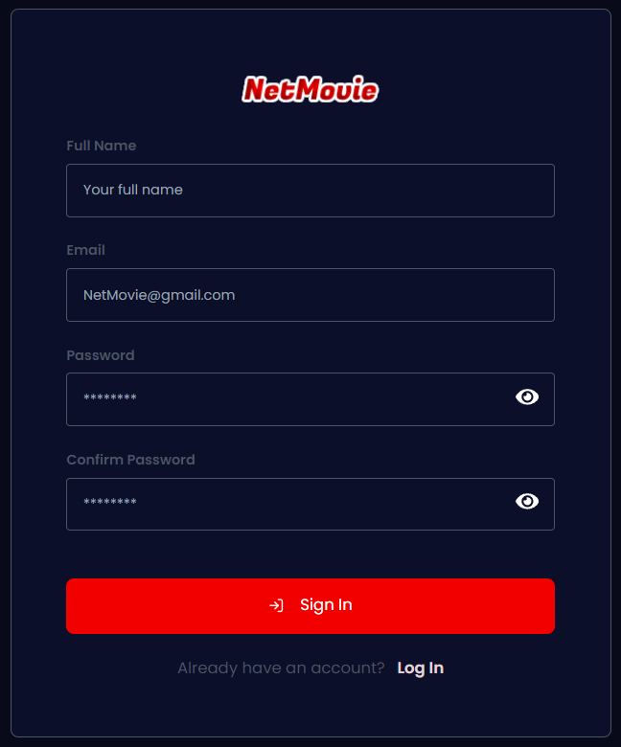

Posts and Telecommunications Institute of Technology |  |  |  |  |  |  |  |  | Thiết kế |  |  |  | Tài liệu phát triển |  |  | Tên hệ thống |  |  |  | Ứng dụng web xem phim trực tuyến |  |  |  |  |  |  | Người tạo | ĐH.Hà | Ngày tạo | 08/10/2023
 |  |  |  |  |  |  |  |  |  |  |  |  |  |  |  |  |  |  |  |  |  |  |  |  |  |  | Người cập nhật | LC. Hiếu | Ngày cập nhật | 18/10/2023
 |  |  |  |  |  |  |  |  |  |  |  |  |  |  |  | Màn hình (ID) |  |  |  | Register |  |  | Màn hình (Tên) |  |  |  | Màn hình đăng ký

 | 8. Danh sách hạng mục

 | [Vùng nhập]
 | № | Tên hạng mục |  |  |  |  |  | Loại dữ liệu |  |  | Độ dài |  | Bắt buộc | I/O | Control |  |  | Format |  |  | Ghi chú
 | 1 | Full name |  |  |  |  |  | Chuỗi chữ |  |  | MAX(32) |  | Y | In | Input
 | 2 | Email |  |  |  |  |  | Chuỗi chữ |  |  |  |  | Y | In | Input |  |  | Email
 | 3 | Password |  |  |  |  |  | Chuỗi chữ |  |  | MIN(6) |  | Y | In | Input |  |  | Password |  |  | Hiển thị ********
 | 4 | Confirm Password |  |  |  |  |  | Chuỗi chữ |  |  | MIN(6) |  | Y | In | Input |  |  | Password |  |  | Hiển thị ********

 | [Vùng nút]
 | № | Tên hạng mục |  |  |  |  |  |  |  |  | Control |  |  |  |  |  | Ghi chú
 | 1 | Sign In |  |  |  |  |  |  |  |  | Button
 | 2 | Log In |  |  |  |  |  |  |  |  | Link

Posts and Telecommunications Institute of Technology |  |  |  |  |  |  |  |  | Thiết kế |  |  |  | Tài liệu phát triển |  |  | Tên hệ thống |  |  |  | Ứng dụng web xem phim trực tuyến |  |  |  |  |  |  | Người tạo | ĐH.Hà | Ngày tạo | 08/10/2023
 |  |  |  |  |  |  |  |  |  |  |  |  |  |  |  |  |  |  |  |  |  |  |  |  |  |  | Người cập nhật | LC. Hiếu | Ngày cập nhật | 18/10/2023
 |  |  |  |  |  |  |  |  |  |  |  |  |  |  |  | Màn hình (ID) |  |  |  | Register |  |  | Màn hình (Tên) |  |  |  | Màn hình đăng ký

 | 9. Khái quát chức năng
 |  | (1) Hiển thị ban đầu
 |  |  | 1. Hiển thị màn hình ở trạng thái ban đầu.

 |  | (2) Xử lý đăng ký
 |  |  | 1. Nhấn nút SignUp thì thực hiện xử lý đăng ký.
 |  |  | 2. Đăng ký thành công thì di chuyển sang màn hình đăng nhập, trường hợp phát sinh lỗi thì hiển thị nội dung lỗi, không thực hiện di chuyển màn hình.

 |  | (3) Xử lý chuyển sang màn hình đăng nhập.

Posts and Telecommunications Institute of Technology |  |  |  |  |  |  |  |  | Thiết kế |  |  |  | Tài liệu phát triển |  |  | Tên hệ thống |  |  |  | Ứng dụng web xem phim trực tuyến |  |  |  |  |  |  | Người tạo | ĐH.Hà | Ngày tạo | 08/10/2023
 |  |  |  |  |  |  |  |  |  |  |  |  |  |  |  |  |  |  |  |  |  |  |  |  |  |  | Người cập nhật | LC. Hiếu | Ngày cập nhật | 18/10/2023
 |  |  |  |  |  |  |  |  |  |  |  |  |  |  |  | Màn hình (ID) |  |  |  | Register |  |  | Màn hình (Tên) |  |  |  | Màn hình đăng ký

 | 10. Xử lý chi tiết
 |  | (1) Hiển thị ban đầu
 |  |  | 1. Thực hiện khởi tạo màn hình ban đầu

 |  |  |  | [Vùng nhập]
 |  |  |  | № | Tên hạng mục |  |  |  |  |  |  | Nội dung hiển thị |  |  |  |  |  |  |  |  |  | Giá trị |  |  |  | Sử dụng |  | Ghi chú
 |  |  |  | 1 | Name |  |  |  |  |  |  | Họ và tên |  |  |  |  |  |  |  |  |  | Blank |  |  |  | Có thể
 |  |  |  | 2 | Email |  |  |  |  |  |  | Email |  |  |  |  |  |  |  |  |  | Blank |  |  |  | Có thể
 |  |  |  | 3 | Password |  |  |  |  |  |  | Password |  |  |  |  |  |  |  |  |  | Blank |  |  |  | Có thể |  | Hiển thị ******
 |  |  |  | 4 | ConfirmPassword |  |  |  |  |  |  | ConfirmPassword |  |  |  |  |  |  |  |  |  | Blank |  |  |  | Có thể |  | Hiển thị ******

 |  |  |  | [Vùng nút]
 |  |  |  | № | Tên hạng mục |  |  |  |  |  |  | Nội dung hiển thị |  |  |  |  |  |  |  |  |  | Giá trị |  |  |  | Sử dụng |  | Ghi chú
 |  |  |  | 1 | Đăng kí |  |  |  |  |  |  | Sign In |  |  |  |  |  |  |  |  |  |  |  |  |  | Có thể
 |  |  |  | 2 | Đăng nhập |  |  |  |  |  |  | Forgot Password |  |  |  |  |  |  |  |  |  |  |  |  |  | Có thể

 |  | (2) Xử lý đăng ký
 |  |  | 1. Nhấn nút button SignUp để thực hiện xử lý
 |  |  | 2. Xử lý check
 |  |  |  | a. Check hạng mục
 |  |  |  | № | Tên hạng mục |  |  |  |  |  |  | Nội dung check |  |  |  |  |  |  |  |  |  |  |  |  | Message
 |  |  |  | 1 | Full Name |  |  |  |  |  |  | Trường hợp chưa nhập, báo lỗi |  |  |  |  |  |  |  |  |  |  |  |  | Please input your name
 |  |  |  | 2 | Full Name |  |  |  |  |  |  | Trường hợp nhập quá dài |  |  |  |  |  |  |  |  |  |  |  |  | Name is too long
 |  |  |  | 3 | Email |  |  |  |  |  |  | Trường hợp chưa nhập, báo lỗi |  |  |  |  |  |  |  |  |  |  |  |  | Please input your email
 |  |  |  | 4 | Email |  |  |  |  |  |  | Trường hợp nhập email sai định dạng (example@mail.com) |  |  |  |  |  |  |  |  |  |  |  |  | The email is not valid. It must have exactly one @-sign
 |  |  |  | 5 | Password |  |  |  |  |  |  | Trường hợp chưa nhập, báo lỗi |  |  |  |  |  |  |  |  |  |  |  |  | Please input your password
 |  |  |  | 6 | Password |  |  |  |  |  |  | Trường hợp password không đúng định dạng (yêu cầu 6 kí tự trở lên) |  |  |  |  |  |  |  |  |  |  |  |  | Password is too short.
 |  |  |  | 7 | ConfirmPassword |  |  |  |  |  |  | Trường hợp chưa nhập, báo lỗi |  |  |  |  |  |  |  |  |  |  |  |  | Please confirm your password
 |  |  |  | 8 | ConfirmPassword |  |  |  |  |  |  | Trường hợp nhập confirm password không trùng với password |  |  |  |  |  |  |  |  |  |  |  |  | Password and confirm password are not match

 |  |  | 3. Xử lý đăng ký

 |  |  |  | Đối tượng |  |  |  |  |  | Truy xuất
 |  |  |  | User |  |  |  |  |  | User.email |  |  |  |  |  |  |  | ＝ | [Vùng nhập].value
 |  |  |  |  |  |  |  |  |  | User.password |  |  |  |  |  |  |  | ＝ | [Vùng nhập].value
 |  |  |  |  |  |  |  |  |  | User.name |  |  |  |  |  |  |  | ＝ | [Vùng nhập].value

 |  |  | Client mở form đăng ký, khi bấm nút SignUp, Client sẽ gửi yêu cầu thực hiện đăng ký đến Server.
 |  |  |  | Endpoint API: http://example.domain.vn/register
 |  |  |  | Các bước xử lý:
 |  |  |  |  | B1: Client đính kém thông tin name, email, password vào phần Body của API /register và gửi yêu cầu POST đến cho Server.
 |  |  |  |  | B2: Server tiếp nhận các thông tin name, email, password thông qua biến user được định nghĩa sẵn và tiến hành các bước kiểm tra:
 |  |  |  |  | Giải thích:
 |  |  |  |  | - Biến user được định nghĩa: user: schemas.Register
 |  |  |  |  | - schemas.Register có dạng:
 |  |  |  |  |  | class Register(BaseModel): email: EmailStr (EmailStr: thuộc tính email phải đúng định dạng Email) password: str (str: Kiểu chuỗi) name: str (Kiểu chuỗi)
 |  |  |  |  |  | B2.1: Truy vấn thông tin user từ cơ sở dữ liệu thông qua câu truy vấn: user = db.query(models.User).filter(models.User.email == user.email).first()
 |  |  |  |  |  | - Truy vấn thành công: Email này chưa được đăng ký, tiếp tục đến bước 2.2.
 |  |  |  |  |  | - Truy vấn thất bại: Trả về thông báo: "Email already register".
 |  |  |  |  |  | B2.2: Thực hiện kiểm tra độ dài user.password và kiểm tra độ dài user.name.
 |  |  |  |  |  | - Kiểm tra độ dài user.password: len(user.password) < 6
 |  |  |  |  |  | - Nếu đúng điều kiện: Trả về thông báo: "Password is too short".
 |  |  |  |  |  | - Nếu sai điều kiện: Tiếp tục đến kiểm tra độ dài user.name.
 |  |  |  |  |  | - Kiểm tra độ dài user.name: len(user.name) > 32
 |  |  |  |  |  | - Nếu đúng điều kiện: Trả về thông báo: "Full Name is too long".
 |  |  |  |  |  | - Nếu sai điều kiện: Tiếp tục đến B3.
 |  |  |  |  | B3: Mã hoá mật khẩu và tạo mới một đối tượng User từ models.User:
 |  |  |  |  |  | - Mật khẩu được mã hoá thông qua câu lệnh: hashed_password = await utils.hash(user.password).
 |  |  |  |  |  | - Đối tượng được tạo mới thông qua câu lệnh: new_user = models.User(email=user.email, password=hashed_password, name=user.name).
 |  |  |  |  | B4: Tạm thời thực hiện việc lưu new_user vào cơ sở dữ liệu.
 |  |  |  |  |  | Mục đích: Tạm thời lưu để tiến hành lấy các thông tin tạm thời để tạo mới token xác thực và gửi đường dẫn xác thực Email. Nếu có phát sinh lỗi trong quá trình xử lý tạo token xác thực thì huỷ bỏ hoàn toàn new_user.
 |  |  |  |  | B5: Thực hiện việc tạo mới chuỗi xác thực và gửi đường dẫn xác thực đến user.email bằng cách gọi hàm: sendVerifyEmail()
 |  |  |  |  |  | - Nếu tạo token xác thực thành công: Chính thức lưu new_user vào cơ sở dữ liệu.
 |  |  |  |  |  | - Nếu tạo token xác thực thất bại: Thực hiện lại quá trình đăng ký và huỷ bỏ new_user.
 |  |  |  |  | B6: Trả về mẫu json thông báo đã đăng ký tài khoản thành công.
 |  |  |  |  |  | { "success": True, "msg": "Register successfully. Please verify your email", }

 |  |  |  | Thông báo |  |  | Trường hợp |  |  |  |  |  |  |  |  |  |  |  |  |  |  |  |  | Message Code
 |  |  |  | SUCCESS |  |  | Đăng ký thành công |  |  |  |  |  |  |  |  |  |  |  |  |  |  |  |  | Register successfully. Please verify your email
 |  |  |  | FAIL |  |  | Email đã được đăng ký |  |  |  |  |  |  |  |  |  |  |  |  |  |  |  |  | Email already register

 |  |  | (3) Xử lý đăng nhập
 |  |  |  | Nhấn vào chữ "Log In" để trở lại màn hình đăng nhập.

ForgotPassword
Posts and Telecommunications Institute of Technology |  |  |  |  |  |  |  |  | Thiết kế |  |  |  |  | Tài liệu phát triển |  |  | Tên hệ thống |  |  |  | Ứng dụng web xem phim trực tuyến |  |  |  |  |  |  |  | Người tạo | ĐH.Hà | Ngày tạo | 08/10/2023
 |  |  |  |  |  |  |  |  |  |  |  |  |  |  |  |  |  |  |  |  |  |  |  |  |  |  |  |  | Người cập nhật | LC. Hiếu | Ngày cập nhật | 20/10/2023
 |  |  |  |  |  |  |  |  |  |  |  |  |  |  |  |  | Màn hình (ID) |  |  |  | ForgotPassword |  |  | Màn hình (Tên) |  |  |  |  | Màn hình quên mật khẩu

 | 7. Giao diện màn hình
 | Màn hình ForgotPassword gồm 3 phần:
 | Phần 1: Màn hình tìm kiếm Email.

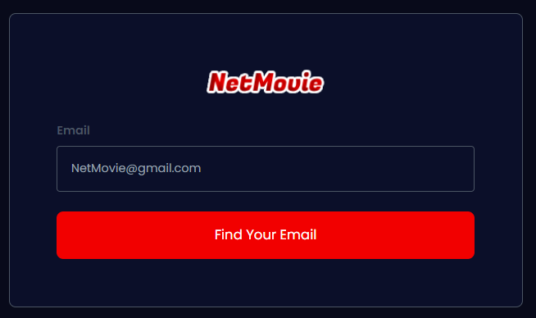

 | Phần 2: Màn hình xác thực Email.

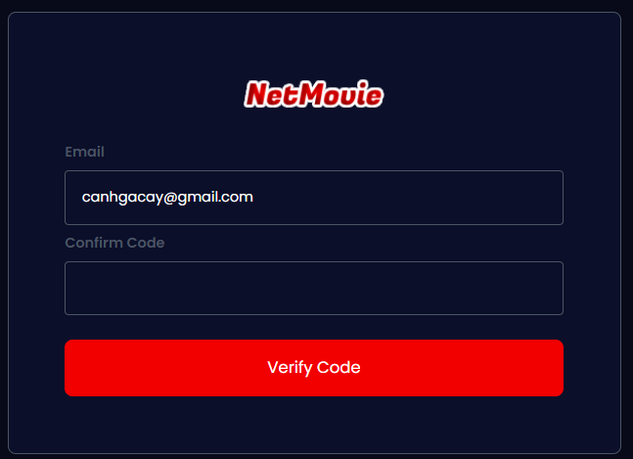

 | Phần 3: Màn hình thay đổi mật khẩu.

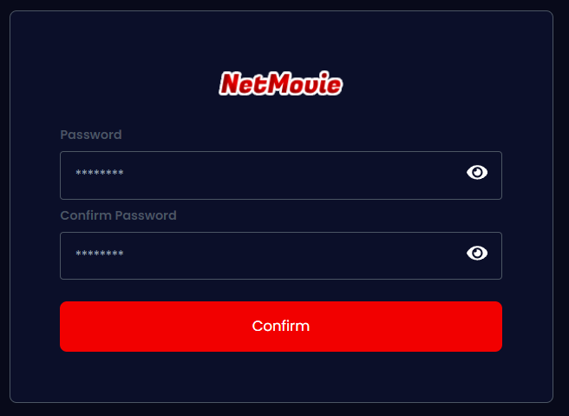

Posts and Telecommunications Institute of Technology |  |  |  |  |  |  |  |  | Thiết kế |  |  |  |  | Tài liệu phát triển |  |  | Tên hệ thống |  |  |  | Ứng dụng web xem phim trực tuyến |  |  |  |  |  |  |  | Người tạo | ĐH.Hà | Ngày tạo | 08/10/2023
 |  |  |  |  |  |  |  |  |  |  |  |  |  |  |  |  |  |  |  |  |  |  |  |  |  |  |  |  | Người cập nhật | LC. Hiếu | Ngày cập nhật | 20/10/2023
 |  |  |  |  |  |  |  |  |  |  |  |  |  |  |  |  | Màn hình (ID) |  |  |  | ForgotPassword |  |  | Màn hình (Tên) |  |  |  |  | Màn hình quên mật khẩu

 | 8. Danh sách hạng mục
 | Phần 1: Màn hình tìm Email.
 | [Vùng nhập]
 | № | Tên hạng mục |  |  |  |  |  | Loại dữ liệu |  |  | Độ dài |  |  | Bắt buộc | I/O | Control |  |  | Format |  |  | Ghi chú
 | 1 | Email |  |  |  |  |  | Chuỗi chữ |  |  |  |  |  | Y | In | Input |  |  | Email

 | [Vùng nút]
 | № | Tên hạng mục |  |  |  |  |  |  |  |  | Control |  |  |  |  |  |  | Ghi chú
 | 1 | Find Your Email |  |  |  |  |  |  |  |  | Button |  |  |  |  |  |  | Mở ra màn hình nhập mã xác nhận Email.

 | Phần 2: Màn hình nhập mã xác nhận Email.
 | [Vùng nhập]
 | № | Tên hạng mục |  |  |  |  |  | Loại dữ liệu |  |  | Độ dài |  |  | Bắt buộc | I/O | Control |  |  | Format |  |  | Ghi chú
 | 1 | Email |  |  |  |  |  | Chuỗi chữ |  |  |  |  |  | Y | Out | Input |  |  | Email
 | 2 | Confirm Code |  |  |  |  |  | Chuỗi chữ |  |  |  |  |  | Y | In | Input

 | [Vùng nút]
 | № | Tên hạng mục |  |  |  |  |  |  |  |  | Control |  |  |  |  |  |  | Ghi chú
 | 1 | Verify Code |  |  |  |  |  |  |  |  | Button |  |  |  |  |  |  | Mở ra màn hình thay đổi mật khẩu.

 | Phần 3: Màn hình thay đổi mật khẩu.
 | [Vùng nhập]
 | № | Tên hạng mục |  |  |  |  |  | Loại dữ liệu |  |  | Độ dài |  |  | Bắt buộc | I/O | Control |  |  | Format |  |  | Ghi chú
 | 1 | Password |  |  |  |  |  | Chuỗi chữ |  |  |  |  |  | Y | In | Input |  |  | Password |  |  | Hiển thị ******
 | 2 | Confirm Code |  |  |  |  |  | Chuỗi chữ |  |  |  |  |  | Y | In | Input |  |  | Password |  |  | Hiển thị ******

 | [Vùng nút]
 | № | Tên hạng mục |  |  |  |  |  |  |  |  | Control |  |  |  |  |  |  | Ghi chú
 | 1 | Confirm |  |  |  |  |  |  |  |  | Button |  |  |  |  |  |  | Thực hiện việc thay đổi mật khẩu.

Posts and Telecommunications Institute of Technology |  |  |  |  |  |  |  |  | Thiết kế |  |  |  |  | Tài liệu phát triển |  |  | Tên hệ thống |  |  |  | Ứng dụng web xem phim trực tuyến |  |  |  |  |  |  |  | Người tạo | ĐH.Hà | Ngày tạo | 08/10/2023
 |  |  |  |  |  |  |  |  |  |  |  |  |  |  |  |  |  |  |  |  |  |  |  |  |  |  |  |  | Người cập nhật | LC. Hiếu | Ngày cập nhật | 20/10/2023
 |  |  |  |  |  |  |  |  |  |  |  |  |  |  |  |  | Màn hình (ID) |  |  |  | ForgotPassword |  |  | Màn hình (Tên) |  |  |  |  | Màn hình quên mật khẩu

 | 9. Khái quát chức năng
 |  | (1) Hiển thị ban đầu
 |  |  | 1. Hiển thị màn hình Find Your Email ở trạng thái ban đầu.

 |  | (2) Xử lý Find Email
 |  |  | 1. Nhấn nút Find Your Email thì thực hiện xử lý tìm kiếm email.
 |  |  | 2. Tìm kiếm thành công thì di chuyển sang màn hình xác nhận Email, trường hợp phát sinh lỗi thì hiển thị nội dung lỗi, không thực hiện di chuyển màn hình.

 |  | (3) Xử lý chuyển sang màn hình xác nhận Email.
 |  |  | 1. Đặt trạng thái mở cho màn hình xác nhận, trạng thái đóng cho màn hình Find Email.

 |  | (4) Xử lý xác nhận mã xác thực
 |  |  | 1. Bấm nút Verify Code thì thực hiện xác nhận Email.
 |  |  | 2. Xác nhận thành công thì di chuyển sang màn hình thay đổi mật khẩu, trường hợp phát sinh lỗi thì hiển thị nội dung lỗi, không thực hiện di chuyển màn hình.

 |  | (5) Xử lý chuyển màn hình thay đổi mật khẩu
 |  |  | 1. Đặt trạng thái mở cho màn hình thay đổi mật khẩu, trạng thái đóng cho màn hình Find Email và xác nhận Email.

 |  | (6) Xử lý thay đổi mật khẩu
 |  |  | 1. Bấm nút Confirm thì thực hiện thay đổi mật khẩu.
 |  |  | 2. Thay đổi thành công thì di chuyển sang màn hình đăng nhaoạ, trường hợp phát sinh lỗi thì hiển thị nội dung lỗi, không thực hiện di chuyển màn hình.

 |  | (7) Xử lý chuyển màn hình đăng nhập.

Posts and Telecommunications Institute of Technology |  |  |  |  |  |  |  |  | Thiết kế |  |  |  |  | Tài liệu phát triển |  |  | Tên hệ thống |  |  |  | Ứng dụng web xem phim trực tuyến |  |  |  |  |  |  |  | Người tạo | ĐH.Hà | Ngày tạo | 08/10/2023
 |  |  |  |  |  |  |  |  |  |  |  |  |  |  |  |  |  |  |  |  |  |  |  |  |  |  |  |  | Người cập nhật | LC. Hiếu | Ngày cập nhật | 20/10/2023
 |  |  |  |  |  |  |  |  |  |  |  |  |  |  |  |  | Màn hình (ID) |  |  |  | ForgotPassword |  |  | Màn hình (Tên) |  |  |  |  | Màn hình quên mật khẩu

 | 10. Xử lý chi tiết
 |  | (1) Hiển thị ban đầu
 |  |  | 1. Thực hiện khởi tạo màn hình Find Your Email ban đầu

 |  |  |  | [Vùng nhập]
 |  |  |  | № | Tên hạng mục |  |  |  |  |  |  | Nội dung hiển thị |  |  |  |  |  |  |  |  |  |  | Giá trị |  |  |  |  | Sử dụng |  | Ghi chú
 |  |  |  | 1 | Email |  |  |  |  |  |  | Email |  |  |  |  |  |  |  |  |  |  | Blank |  |  |  |  | Có thể

 |  |  |  | [Vùng nút]
 |  |  |  | № | Tên hạng mục |  |  |  |  |  |  | Nội dung hiển thị |  |  |  |  |  |  |  |  |  |  | Giá trị |  |  |  |  | Sử dụng |  | Ghi chú
 |  |  |  | 1 | Tìm kiếm email |  |  |  |  |  |  | Find Your Email |  |  |  |  |  |  |  |  |  |  |  |  |  |  |  | Có thể |  | Xử lý và chuyển màn hình VerifyEmail

 |  | (2) Xử lý Find Email
 |  |  | 1. Nhấn nút Find Your Email để thực hiện xử lý
 |  |  | 2. Xử lý check
 |  |  |  | a. Check hạng mục

 |  |  |  | № | Tên hạng mục |  |  |  |  |  |  | Nội dung check |  |  |  |  |  |  |  |  |  |  |  |  |  | Message
 |  |  |  | 1 | Email |  |  |  |  |  |  | Trường hợp chưa nhập, báo lỗi |  |  |  |  |  |  |  |  |  |  |  |  |  | Please input your email
 |  |  |  | 2 | Email |  |  |  |  |  |  | Trường hợp nhập email sai định dạng (example@mail.com) |  |  |  |  |  |  |  |  |  |  |  |  |  | The email is not valid. It must have exactly one @-sign

 |  |  | 3. Xử lý Find Email

 |  |  |  | Đối tượng |  |  |  |  |  | Truy xuất
 |  |  |  | User |  |  |  |  |  | User.email |  |  |  |  |  |  |  |  | ＝ | [Vùng nhập].value

 |  |  | Client mở form ForgotPassword để người dùng nhập email, khi bấm nút Find Your Email, Client sẽ gửi yêu cầu thực hiện tìm kiếm Email đến Server.
 |  |  | Endpoint API: http://example.domain.vn/forget-password
 |  |  | Các bước xử lý:
 |  |  |  | B1: Client đính kèm thông tin email, password vào phần Body của API /forget-password và gửi yêu cầu POST đến cho Server.
 |  |  |  | B2: Server tiếp nhận các thông tin email thông qua biến email_user được định nghĩa sẵn và tiến hành các bước kiểm tra:
 |  |  |  | Giải thích:
 |  |  |  | - Biến user được định nghĩa: email_user: schemas.EmailInput
 |  |  |  | - schemas.EmailInput có dạng:
 |  |  |  |  | class EmailInput(BaseModel): email: EmailStr (EmailStr: thuộc tính email phải đúng định dạng Email)
 |  |  |  |  | B2.1: Truy vấn thông tin user từ cơ sở dữ liệu thông qua câu truy vấn: user = db.query(models.User).filter(models.User.email == email_user.email).first()
 |  |  |  |  | - Truy vấn thành công: Email này đã được đăng ký, tiếp tục đến bước 2.2.
 |  |  |  |  | - Truy vấn thất bại: Trả về thông báo: "User isn't existing".
 |  |  |  |  | Vì việc thay đổi mật khẩu cần mã để xác thực chủ sở hữu Email. Thông tin email và mã được lưu tạm thời trong máy chủ nên ở B2.2 sẽ thực hiện kiểm tra về sự tồn tại mã xác thực này.
 |  |  |  |  | B2.2: Kiểm tra sự tồn tại mã xác thực của user có user.email = email_user.
 |  |  |  |  | Quá trình xử lý:
 |  |  |  |  | a. Thông qua từ điển confirmation_data={} thực hiện việc kiểm tra bằng điều kiện: user.email in confirmation_data.keys()
 |  |  |  |  | Cấu trúc của từ điển:
 |  |  |  | confirmation_data[user.email] = { "code": confirm_code, "expiration_time": expire_time, }
 |  |  |  | - Kiểm tra thành công: Email này đã tồn tại mã xác nhận, tiến hành kiểm tra thời hạn tại mục b.
 |  |  |  | - Kiểm tra thất bại: Tiến hành B3.
 |  |  |  |  | b. Tiến hành kiểm tra thời hạn khi user đã tồn tại mã xác nhận.
 |  |  |  | Quá trình xử lý:
 |  |  |  | - Lấy thời gian hiện tại: current_time = datetime.utcnow()
 |  |  |  | - Lấy thời hạn của mã xác nhận bằng cách trích xuất value theo key của từ điểm confirmation_data: key=user.email. Việc trích xuất thực hiện bằng cách gọi câu lệnh sau: expiration_time = confirmation_data[user.email]["expiration_time"]
 |  |  |  | - Kiểm tra sự tồn tại của giá trị biến expiration_time và thực hiện so sánh hai mốc thời gian bằng điều kiện: expiration_time and current_time <= expiration_time
 |  |  |  | - Kiểm tra thành công: User này đã có mã, mã còn thời hạn trả về mẫu json thông báo sau:
 |  |  |  | '{ "success": False, "msg": f"An email has already been sent to your address. Please check it and verify.", }
 |  |  |  | - Kiểm tra thất bại: Mã đã hết hạn, thực hiện B3.
 |  |  |  |  | B3: Thực hiện việc sinh mã và gửi mã thông qua Email bằng cách gọi hàm: sendConfirmCodeEmail(user.email)
 |  |  |  |  | B4: Trả về mẫu json thông báo tìm kiếm email và tạo mã xác thực thành công.
 |  |  |  |  | { "success": True, "msg": f"An email has been sent to your address. Please check it and verify.", }

 |  |  |  | Thông báo |  |  | Trường hợp |  |  |  |  |  |  |  |  |  |  |  |  |  |  |  |  |  | Message Code
 |  |  |  | SUCCESS |  |  | Tìm kiếm email và gửi mã thành công |  |  |  |  |  |  |  |  |  |  |  |  |  |  |  |  |  | An email has been sent to your address. Please check it and verify
 |  |  |  | SUCCESS |  |  | User đã có mã xác nhận nhưng hết hạn thì gửi lại mã |  |  |  |  |  |  |  |  |  |  |  |  |  |  |  |  |  | An email has been sent to your address. Please check it and verify
 |  |  |  | FAIL |  |  | User đã có mã xác nhận còn hạn |  |  |  |  |  |  |  |  |  |  |  |  |  |  |  |  |  | An email has already been sent to your address. Please check it and verify
 |  |  |  | FAIL |  |  | Email không tồn tại |  |  |  |  |  |  |  |  |  |  |  |  |  |  |  |  |  | User is not existing

 |  | (3) Xử lý chuyển sang màn hình xác nhận Email.

 |  |  | Giao diện Client có các biến sau, mỗi biến được quản lý trạng thái bởi hook useState():
 |  |  | - openMailInput (dataType: Boolean): Bật/Tắt màn hình tìm kiếm Email.
 |  |  | - openConfirmCode (dataType: Boolean): Bật/Tắt màn hình xác nhận Email.
 |  |  | - isCorrectCode (dataType: Boolean): Bật/Tắt màn hình thay đổi mật khẩu.

 |  |  | Cơ chế: Để chuyển sang màn hình xác nhận Email, giao diện Client sẽ đặt trạng thái của biến openMailInput = False bằng hàm setOpenMailInput(false) và đặt trạng thái của biến openConfirmCode = True bằng hàm setOpenConfirmCode(true). Với việc đặt lại trạng thái như vậy tương ứng với việc bật/tắt màn hình tương ứng.

 |  | (4) Xử lý xác nhận mã xác thực
 |  |  |  | 1. Nhấn nút Verify Code để thực hiện xử lý
 |  |  |  | 2. Xử lý check
 |  |  |  |  | a. Check hạng mục

 |  |  |  |  | № | Tên hạng mục |  |  |  |  |  |  | Nội dung check |  |  |  |  |  |  |  |  |  |  |  |  |  | Message
 |  |  |  |  | 1 | Confirm Code |  |  |  |  |  |  | Trường hợp chưa nhập, báo lỗi |  |  |  |  |  |  |  |  |  |  |  |  |  | Please input code
 |  |  |  |  | 2 | Confirm Code |  |  |  |  |  |  | Trường hợp nhập sai mã, báo lỗi |  |  |  |  |  |  |  |  |  |  |  |  |  | Invalid code
 |  |  |  |  | 3 | Confirm Code |  |  |  |  |  |  | Trường hợp nhập mã hết hạn, báo lỗi |  |  |  |  |  |  |  |  |  |  |  |  |  | Code is expired. An email has been sent to your address. Please check it and verify

 |  |  |  | 3. Xử lý xác thực

 |  |  |  |  | Đối tượng |  |  |  |  |  | Truy xuất
 |  |  |  |  | confirmation_data={} |  |  |  |  |  | confirmation_data[user.email] |  |  |  |  |  |  |  |  | ＝ | {"code": confirm_code, "expire": expiration_time}

 |  |  |  |  | Client mở form ConfirmEmail chứa email đã tìm kiếm thành công và vùng nhập code của người dùng, khi bấm nút Verify Code, Client sẽ gửi yêu cầu thực hiện xác nhận mã đến Server.
 |  |  |  |  | Endpoint API: http://example.domain.vn/confirm-code
 |  |  |  |  | Các bước xử lý:
 |  |  |  |  |  | B1: Client đính kèm thông tin email, code vào phần Body của API /confirm-code và gửi yêu cầu POST đến cho Server.
 |  |  |  |  |  | B2: Server tiếp nhận các thông tin email thông qua biến confirm_data được định nghĩa sẵn và tiến hành các bước kiểm tra:
 |  |  |  |  |  | Giải thích:
 |  |  |  |  |  |  | - Biến confirm_data được định nghĩa: confirm_data: schemas.ConfirmCode
 |  |  |  |  |  |  | - schemas.ConfirmCode kế thừa EmailInput có dạng:
 |  |  |  |  |  |  |  | class EmailInput(BaseModel): email: EmailStr class ConfirmCode(EmailInput): code: str
 |  |  |  |  | B2.1: Truy vấn thông tin user từ cơ sở dữ liệu thông qua câu truy vấn: user = db.query(models.User) .filter(models.User.email == confirm_data.email) .first()
 |  |  |  |  | - Truy vấn thành công: Email này đã được đăng ký, tiếp tục đến bước 2.2.
 |  |  |  |  | - Truy vấn thất bại: Trả về thông báo: "User isn't existing".
 |  |  |  |  | B2.2: Kiểm tra xem confirm_data.email có nằm trong các keys của từ điển confirmation_data= {} không thông qua câu lệnh: user.email in confirmation_data.keys()
 |  |  |  |  | - Kiểm tra thành công: Tiếp tục đến bước 2.3.
 |  |  |  |  | - Kiểm tra thất bại: Trả về thông báo: "Invalid user confirmation data".
 |  |  |  |  | B2.3: Kiểm tra xem confirm_data.code có đúng như mã đã được sinh ra và lưu trữ ở Server không bằng cách trích xuất code từ từ điển confirmation_data có key=user.email, đoạn mã như sau: confirmation_data[user.email]["code"] == confirm_data.code
 |  |  |  |  | - Kiểm tra thành công: Tiếp tục đến bước 2.4.
 |  |  |  |  | - Kiểm tra thất bại: Trả về thông báo: "Invalid code".
 |  |  |  |  | B2.4: Nếu mã đúng, kiểm tra xem mã đã hết hạn chưa.
 |  |  |  |  | Quá trình xử lý:
 |  |  |  |  | - Lấy thời gian hiện tại: current_time = datetime.utcnow()
 |  |  |  |  | - Lấy thời hạn của mã xác nhận bằng cách trích xuất value theo key của từ điểm confirmation_data: key=user.email. Việc trích xuất thực hiện bằng cách gọi câu lệnh sau: expiration_time = confirmation_data[user.email]["expiration_time"]
 |  |  |  |  | - Kiểm tra sự tồn tại của giá trị biến expiration_time và thực hiện so sánh hai mốc thời gian bằng điều kiện: expiration_time and current_time <= expiration_time
 |  |  |  |  | - Kiểm tra thành công: Mã đúng và chưa hết hạn, nhảy đến B3.1.
 |  |  |  |  | - Kiểm tra thất bại: Mã đã hết hạn, thực hiện B3.2.
 |  |  |  |  |  | B3.1: Nếu mã đúng và vẫn chưa hết hạn thì xoá mã và gửi mẫu json thông báo thành công:
 |  |  |  |  | Quá trình xử lý:
 |  |  |  |  | - Xoá dữ liệu mã sau khi thành công xác nhận khỏi từ điển confirmation_data: del confirmation_data[user.email]
 |  |  |  |  | - Gửi mã json thông báo thành công:
 |  |  |  |  | { "success": True, "isCorrect": True, "msg": "Confirmation code is correct. Proceed to change password.", }
 |  |  |  |  |  | B3.2: Nếu mã đúng nhưng đã hết hạn thì xoá mã đã hết hạn và gửi lại mã xác nhận Email:
 |  |  |  |  | Quá trình xử lý:
 |  |  |  |  | - Xoá dữ liệu mã đã hết hạn khỏi từ điển confirmation_data: del confirmation_data[user.email].
 |  |  |  |  | - Gửi lại Email chứa mã xác thực bằng cách gọi: sendConfirmCodeEmail(user.email).
 |  |  |  |  | - Gửi mã json thông báo:
 |  |  |  |  | { "success": False, "isCorrect": False, "msg": "Code is expired. An email has been sent to your address. Please check it and verify.", }

 |  | (5) Xử lý chuyển màn hình thay đổi mật khẩu

 |  |  | Giao diện Client có các biến sau, mỗi biến được quản lý trạng thái bởi hook useState():
 |  |  | - openMailInput (dataType: Boolean): Bật/Tắt màn hình tìm kiếm Email.
 |  |  | - openConfirmCode (dataType: Boolean): Bật/Tắt màn hình xác nhận Email.
 |  |  | - isCorrectCode (dataType: Boolean): Bật/Tắt màn hình thay đổi mật khẩu.

 |  |  | Cơ chế: Để chuyển sang màn hình thay đổi mật khẩu, giao diện Client sẽ đặt trạng thái của biến openMailInput = False bằng hàm setOpenMailInput(false), đặt trạng thái của biến openConfirmCode = False bằng hàm setOpenConfirmCode(true) và cuối cùng là đặt trạng thái của biến isCorrectCode = True bằng hàm setIsCorrectCode(isCorrect). Với việc đặt lại trạng thái như vậy tương ứng với việc bật/tắt màn hình tương ứng.

 |  | (6) Xử lý thay đổi mật khẩu
 |  |  |  | 1. Nhấn nút Confirm để thực hiện xử lý
 |  |  |  | 2. Xử lý check
 |  |  |  |  | a. Check hạng mục

 |  |  |  |  | № | Tên hạng mục |  |  |  |  |  |  | Nội dung check |  |  |  |  |  |  |  |  |  |  |  |  |  | Message
 |  |  |  |  | 1 | Password |  |  |  |  |  |  | Trường hợp chưa nhập, báo lỗi |  |  |  |  |  |  |  |  |  |  |  |  |  | Please input your password
 |  |  |  |  | 2 | Confirm Password |  |  |  |  |  |  | Trường hợp chưa nhập, báo lỗi |  |  |  |  |  |  |  |  |  |  |  |  |  | Please confirm your password
 |  |  |  |  | 3 | Password |  |  |  |  |  |  | Trường hợp nhập sai định dạng mật khẩu (tối thiếu 6 ký tự) |  |  |  |  |  |  |  |  |  |  |  |  |  | Password is too short
 |  |  |  |  | 4 | Confirm Password |  |  |  |  |  |  | Trường hợp mật khẩu và xác nhận mật khẩu không khớp |  |  |  |  |  |  |  |  |  |  |  |  |  | Password and confirm password doesn't match

 |  |  |  | 3. Xử lý thay đổi mật khẩu

 |  |  |  |  | Đối tượng |  |  |  |  |  | Truy xuất
 |  |  |  |  | User |  |  |  |  |  | User.password |  |  |  |  |  |  |  |  | ＝ | [Vùng nhập].value
 |  |  |  |  |  |  |  |  |  |  | User.name |  |  |  |  |  |  |  |  | ＝ | [Vùng nhập].value

 |  |  |  |  | Client mở form ChangePassword để người dùng nhập mật khẩu mới, khi bấm nút Cofirm, Client sẽ gửi yêu cầu thực hiện xác nhận mã đến Server.
 |  |  |  |  | Endpoint API: http://example.domain.vn/change-password
 |  |  |  |  | Các bước xử lý:
 |  |  |  |  |  | B1: Client đính kèm thông tin isCorrect, email, new_password vào phần Body của API /change-password và gửi yêu cầu POST đến cho Server.
 |  |  |  |  |  | B2: Server tiếp nhận các thông tin isCorrect, email, new_password thông qua biến data được định nghĩa sẵn và tiến hành các bước kiểm tra:
 |  |  |  |  |  | Giải thích:
 |  |  |  |  |  |  | - Biến data được định nghĩa: data: schemas.ChangePassword
 |  |  |  |  |  |  | - schemas.ChangePassword có dạng:
 |  |  |  |  |  |  |  | class ChangePassword(BaseModel): isCorrect: bool email: EmailStr new_password: str
 |  |  |  |  | B2.1: Truy vấn thông tin user từ cơ sở dữ liệu thông qua câu truy vấn: user = db.query(models.User) .filter(models.User.email == data.email) .first()
 |  |  |  |  | - Truy vấn thành công: Đúng yêu cầu đổi mật khẩu từ người dùng có email = data.email. Chuyển sang B2.2.
 |  |  |  |  | - Truy vấn thất bại: Trả về thông báo: "User isn't existing".
 |  |  |  |  |  |  | B2.2: Thực hiện kiểm tra độ dài user.password.
 |  |  |  |  |  |  | - Kiểm tra độ dài user.password: len(user.password) < 6
 |  |  |  |  |  |  | - Nếu đúng điều kiện: Trả về thông báo: "Password is too short".
 |  |  |  |  |  |  | - Nếu sai điều kiện: Thực hiện B2.3.
 |  |  |  |  |  |  | B2.2: Thực hiện kiểm tra xem mã xác nhận có thực sự đúng hay không: data.isCorrect == True
 |  |  |  |  |  |  | - Nếu đúng điều kiện: Thực hiện B3.
 |  |  |  |  |  |  | - Nếu sai điều kiện: Trả về thông báo lỗi "Invalid Infomation".
 |  |  |  |  |  | B3: Thực hiện cập nhật lại mật khẩu mới vào cơ sở dữ liệu:
 |  |  |  |  |  |  | Quá trình xử lý:
 |  |  |  |  |  |  |  | - Mã hoá mật khẩu mới: hashed_password = hash(data.new_password)
 |  |  |  |  |  |  |  | - Tạo json chưa thông tin cần cập nhật: update_data = {"password": hashed_password}
 |  |  |  |  |  |  |  | - Cập nhật mật khẩu mới vào cơ sở dữ liệu: query.update(update_data, synchronize_session=False)
 |  |  |  |  |  | B4: Trả về mẫu json thông báo thành công:
 |  |  |  |  |  |  | { "success": True, "msg": "Change Password successfully. Please login again.", }

 |  | (7) Xử lý chuyển màn hình đăng nhập.

 |  |  | Sau khi đã thành công ở tất cả giai đoạn, Client tự động chuyển hướng đến màn hình đăng nhập bằng cách dùng hook useNavigate(): navigate("/login")

